P&L
Sales |  |  |  | 136,700 | Expenses | 22,119 | Profit | 114,581

 |  | Dropet |  | NixAl | Trips | 10,545 | Goal | 130,000
Client | Price | % | Eur |  | Conferences | 6,065 | % vs. Goal | 88%
Bioagra | 35,000 | 50% | 17,500 | 17,500 | February RFA - US | 1,850 | Eur vs. Goal | -15,419
Verbio | 15,000 | 30% | 4,500 | 10,500 | May Dropet conference | 500 | Potencial | 164,122
Alco | 15,000 | 30% | 4,500 | 10,500 | May Sugar Week - US | 1,850
Vertex | 30,000 | 0% | - | 30,000 | Oct Argus Bios - LDN | 515
Mabanaft | 5,000 | 30% | 1,500 | 3,500 | Nov FO Licht - Brussel | 1,350
Vertex Ad Hoc | 15,000 | 0% | - | 15,000
Shell | 5,000 | 30% | 1,500 | 3,500 | Others | 4,480
Neste | 7,500 | 30% | 2,250 | 5,250 | Madrid x 6 | 1,980
Enviral | 18,500 | 30% | 5,550 | 12,950 | Europe summer | 2,500
Cramer | 15,000 | 30% | 4,500 | 10,500
Repsol | 15,000 | 30% | 4,500 | 10,500
Raizen | - |  |  |  | Personnel | 3,300
P66 |  |  |  |  | Jesus López López | 2,400
Sucden | 15,000 |  |  |  | Felipe Fontes | 900
Ruhr | 10,000 | 30% | 3,000 | 7,000
AdBio | - | 30% | - | - | Services | 8,274
Sao Martinho |  |  |  |  | Fiscal, HR, Accounting (Creativa) | 1,020
Kurana |  |  |  |  | Legal | 1,000
Totsa | 15,000 |  |  |  | ICE | 2,754
Roquette | 15,000 | 30% |  |  | Opis | 3,500
Total | 231,000 |  | 49,300 | 136,700

Proposals | 80,122 |  | 22,500 | 57,622
Cepsa | - | 0% | - | -
Cramer | 15,000 | 30% | 4,500 | 10,500
Sucden | 15,000 | 30% | 4,500 | 10,500
Ruhr |  | 30% | - | -
Snetor | - | 30% | - | -
Envien | 15,000 | 30% | 4,500 | 10,500
Varo | - | 30% | - | -
Totsa | 15,000 | 30% | 4,500 | 10,500
 |  | 30% | - | -
Seguimiento Proposals
Kurana - finalmente contratan con FC Stone. Darles un toque en Q3 2018 pues en enero 19 debe finalizar la anualidad con FC Stone.
Cepsa - finalmente contratan con Argus en Feb 18 y no tiene presupuesto para un segundo. Volver a atacar si tenemos tema Biodiesel resuelto.
Snetor - ponen on hold el projecto de Fuel Ethanol y no contratan. Nos avisan cuando aprueben las inversiones. 5 marzo.
Varo - Me dice que no tienen tiempo para leerlo y que no se apuntan. 8-Marzo-18
Mitusi - Peter Jones. Me dice que de momento no van a añadir nada más a su research. 15-abr-18
Coper - 17-may-19: Neste momento, não temos interesse em assinar este relatório, pois já temos a maior parte das informações de outras formas (internos e/ou outras consultorias que já assinamos). Se este cenário mudar, certamente lhe procuraremos novamente. Pedro Paranhos.
COFCO - 10-ago-18: el desk de etanol es muy pequeño y no les compensa el coste. Les digo que me puedo adaptar en coste si ven valor en algo del reporte pero me torea. Suscriben Platts y otro, y aunque les he mencionado a Logan, no me lo ha nombrado. Me parece que es Ryan quien me dice que es está 8h al dia y que no necesita un report de 30k foot view. Se me olvida decirle que todas las tablas que están detrás están disponibles. Trabajar a Bernardo en sugar week LDN y a Ryan/Aaron en RFA en USA.
Sao Martinho - 10-ago-18: Me dice Felipe que de momento no y que lo pueden ver de nuevo cuando hagan el ppto en Diciembre. La decisión que ha quedado con Joao, jefe de Felipe y que no es muy amigo de comprar reports. Tienen Datagro y Arnaldo porque los tienen enganchado de arriba. Igual es bueno intentar ver a Mauricio Ometo en Londres a ver si me echa una mano. Van a Londres (Helder) y a Bruselas (Helder y Joao).
Adeco Agro - De momento no quieren los servicios. Me dice que les vaya enviando emails una vez por mes para estar ahi.
Repsol | 15,000 | 30% | 4,500 | 10,500
Kurana | - | 30% | - | -
Matt Sneyder | 5,122 | 0% | - | 5,122
Crop | - | 0% | - | -

Sales & Proposals | 311,122 |  | 71,800 | 194,322

Prospects | 120,000 |  | 13,500 | 106,500
Marquis | 15,000 | 0% | - | 15,000
GreenPlains | 15,000 | 0% | - | 15,000
Biosev | 15,000 | 0% | - | 15,000
Sao Martinho | 15,000 | 0% | - | 15,000
Neste | 15,000 | 30% | 4,500 | 10,500
Agroetanol | 15,000 | 30% | 4,500 | 10,500
Mercuria | 15,000 | 30% | 4,500 | 10,500
Adecoagro | 15,000 | 0% | - | 15,000
SCA

Sales & Proposals & Prospects | 431,122 |  | 85,300 | 300,822

Potential clients
Brasil
Cerradinho | Van a construir una planta de corn en Brasil
FS Bioenergia | Tienen planta de corn de 60 MG y estan ampliando hasta 140 MG - Paulo Truco
Bioagencia
Coper
Ipiranga
Alesate - Fernando Hayoshi
Alta Mogiana (Luis Antonio)
Colombo?
Unica
Bunge
Raizen
Guaraní/Tereos
Nobel do Brazil (Mauricio Sacramento)

Ideas Sugar week LDN:
SM - Conseguir email de Mauricio Ometo (Jeremy) y pedir permiso a Helder para que vo vea que le puenteo.
Alta Mogiana - Luiz Gustavo nunca me respondió. Buscarle en Londres
Colombo - tiene sentido. Preguntar a Taisa en Londres
Bunge?
AdecoAgro - pensar como volver a atacar
Argus:
Kurana - volve a atacar
Vivergo - intentar rematar
Green - hacerle presentacion. Pico y pala.
BP - hacerle presantacion.
Valero - ya contactado con Dirceu
FO Licht
Mitsubishi - primer contacto Zach Ferguson
RFA
Mitsubishi - rematar
US
CCI
Mitsubishi | Pdte call con Zach
CHS
POET
Kappa
The Andersons
Valero
Vopack
Lukoil

EU
Gunvor | Almudena con paciencia
Vitol | Almudena con paciencia
Vivergo | Les ponemos en trial en Abril para cerrar en mayo
Cristalco | Almudena va a verles
Tereos | Almudena va a verles
Agroetanol | Almudena está enviando reports
Motoroil grupo HELAS - Griegos | Me tiene que pasar contacto Almudena
Mitsui
P66 | IP week Almudena
ePure
Ecofuel | michaela.cappannelli@ecofuel.eni.com |  |  | Milan, trader, +390252056164)
Exxon | katja.beitzen@exxonmobil.com |  |  | Begium, Refining and supply, +3127222066
GALP
Prio
MOH | Los griegos - Almudena

Clientes
 | Client | Eur/year | EUR/USD | Duration (yrs) | Begins | Ends |  | Comments
 | Alcodis | 16,000 | EUR | 1 | 1-Jan-26 | 1-Jan-27 |  |  |  |  | Stocks ARA | 17982 | 19144.44 | 20484.55 | 17359.788136
 | Bioagra | 41,500 | EUR | 2 | 1-Jan-26 | 31-Dec-27 |  | +4,2k stocks ARA |  |  | Per user | 4495.5 | 4786.11 | 5121.1375 | 4339.9470339
 | Verbio | 16,000 | EUR | 1 | 1-Jan-26 | 31-Dec-26 |  | +4,2k stocks ARA |  |  | Bioagra | 4495.5 | 4786.11 | 5121.1375 | 4339.9470339
 | Vertex | 50,000 | EUR | 1 | 1-Jan-27 | 31-Dec-27 |  | 2 invoices of 25000 +4,5k stocks ARA |  |  | Verbio | 4495.5 | 4786.11 | 5121.1375 | 4339.9470339
 | Shell | 13,000 | EUR | 1 | 1-Jun-25 | 31-May-26 |  | 2 invoices of 6000 | Enviado email |  | Panonnia | 4495.5 | 4786.11 | 5121.1375 | 4339.9470339
 | Ruhr | 9,000 | EUR | 1 | 1-Aug-25 | 31-Jul-26 |  |  |  |  | Vertex | 4495.5 | 4786.11 | 5121.1375 | 4339.9470339
 | CREMER | - | EUR | 0 |  |  |  | Dejaron el desk de etanol |  |  | Sucden | 4495.5 | 4786.11 | 5121.1375 | 4339.9470339
 | Lantmannen | 12,000 | EUR | 1 | 1-Jan-26 | 31-Dec-26 |  |  |  |  | Total | 22477.5 | 23930.55 | 25605.6875 | 21699.735169
 | Neste Oil | - | EUR | 0 |  |  |  | Dejaron el desk de etanol
 | Mabanaft | - | EUR | 0 |  |  |  | Dejaron el desk de etanol
 | Sucden | 5,500 | EUR | 2 | 1-Apr-25 | 1-Apr-26 |  | +4,2k stock ARA
 | Roquette | - | EUR | 2 |  |  |  | Me comunicaron baja el 26/11/20 para probar FO Licht
 | Agrana | 12,000 | EUR | 2 | 1-Mar-25 | 1-Mar-27
 | Repsol | - | EUR |  |  |  |  | Baja 4/2/25
 | Enviral | 16,975 | EUR | 3 | 1-Oct-24 | 1-Oct-27
 | SCA | 8,500 | USD | 1 | 1-Apr-25 | 31-Mar-26
 | Varo | 15,000 | EUR | 2 | 1-Aug-24 | 1-Aug-26
 | Amerra-RAA | 42,000 | USD | 2 | 1-Apr-24 | 1-Apr-26 |  | 2 invoices/year
 | Vivergo | 14,000 | EUR | 2 | 1-Jun-25 | 31-May-26
 | NEOT | 12,600 | EUR | 2 | 1-Jun-25 | 31-May-26
 | Panonnia | 14,000 | EUR | 1 | 1-Oct-25 | 30-Sep-26 |  | +4,2k stocks ARA
 | Marquis | 11,000 | USD | 3 | 1-Oct-25 | 27-Sep-28 |  | 3 year gentelmen agreement
 | Cristal Union | 12,500 | EUR | 1 | 1-Oct-25 | 30-Sep-26
 | Greenergy | 14,000 | EUR | 1 | 1-Jan-26 | 31-Dec-26
 | Redwood |  | USD | 0
 | Nordzucker | 6,000 | EUR | 1 | 1-Jan-26 | 31-Dec-26
ok | Raizen | 16,500 | USD | 1 | 1-Jan-25 | 31-Dec-25 |  | Facturar en abril
 | CCI | - | USD | 0
 | OCI | 16,500 | EUR | 1 | 1-Jul-25 | 30-Jun-26
 | Poet | 16,000 | USD | 1 | 1-Jan-26 | 31-Dec-26
 | OMV | 16,500 | EUR | 2 | 1-Jan-26 | 31-Dec-26 |  |  |  | 19
 | TOTSA | 24,480 | EUR | 1 | 1-Jan-26 | 31-Dec-26 |  |  |  | 15000 | 1250
 | Trafigura | 16,200 | EUR | 1 | 1-Oct-25 | 30-Sep-26 |  |  |  |  | 23750
 | Ethanol Energy | - | EUR | 3
 | Pantaleon | - | USD | 1 |  |  |  | Baja feb 26
 | KWST | - | EUR | 0 |  |  |  | Baja
 | EDF |  | EUR | 1 |  |  |  | Baja, salen de etnaol
 | Liquin | 8,000 | EUR | 3 | 1-Jun-25 | 31-May-28 |  | three year agreement
 | Harvestone | 15,000 | USD | 1 | 1-Oct-25 | 30-Sep-26
 | Greenfield | 12,800 | USD | 1 | 1-Jan-26 | 31-Dec-26
 | Cargill | 16,500 | EUR | 1 | 1-Jun-25 | 31-May-26
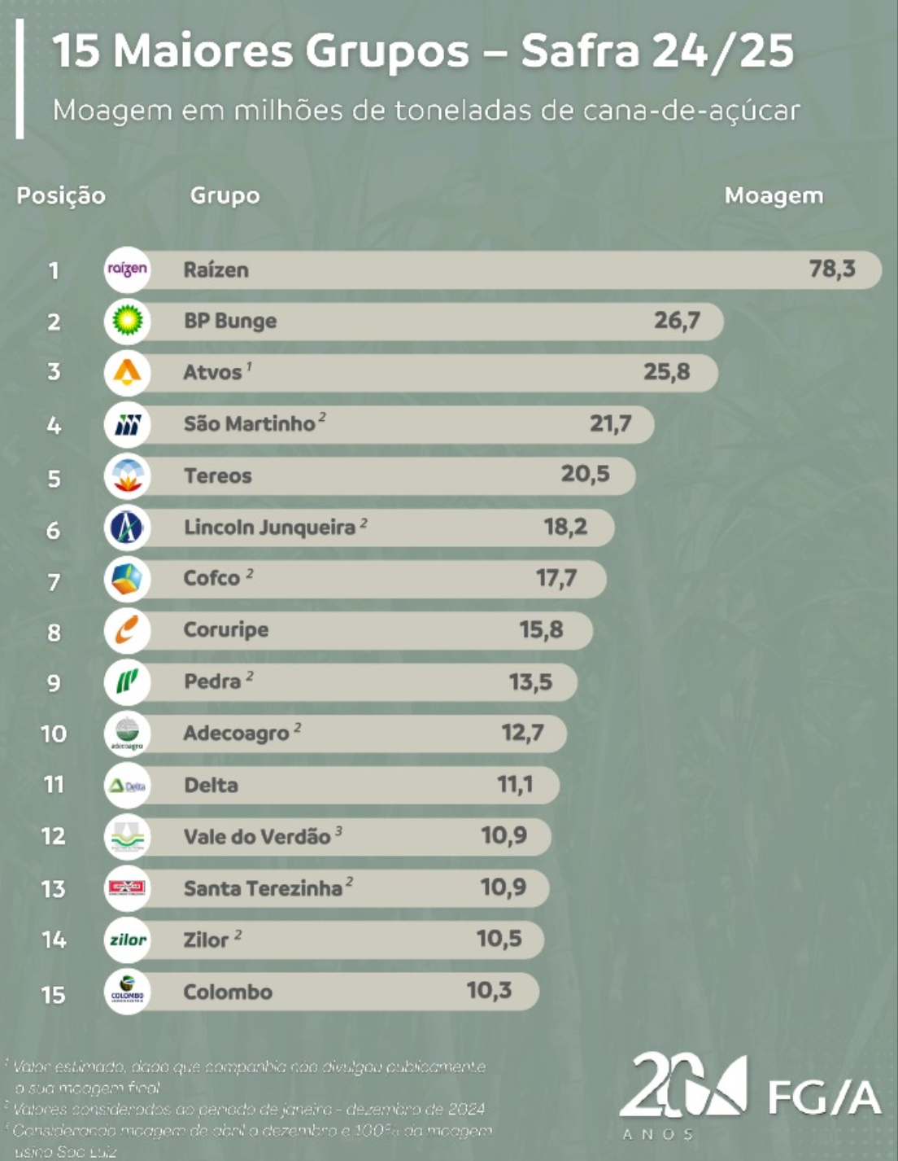
ok | Lyondell | 15,000 | USD | 3 | 1-Jan-23 | 31-Dec-25
 | US Grains Council | 63,720 | USD | 1 | 1-Jan-26 | 31-Dec-26
 | Almagest | 9,000 | EUR | 1 | 1-Jun-25 | 31-May-26
 | Ipiranga | - | USD | 1 |  |  | Baja ene-26
 | Atvos | 24,000 | USD | 1 | 1-Nov-25 | 31-Oct-26
 | Kolmar | 16,500 | USD | 1 | 1-Dec-25 | 30-Nov-26
ok | ACA Bio | 20,000 | USD | 1 | 1-Jan-25 | 31-Dec-25
ok | Tricon | 8,000 | USD | 1 | 1-May-26 | 30-Apr-27
 | Gapuma | 10,300 | USD | 1 | 1-Mar-26 | 28-Feb-27
 | Targray | - | EUR | 0 | 1-Apr-25 | 31-Mar-26 | Baja
 | ADNOC | 25,000 | EUR | 1 | 1-Jun-26 | 31-May-27
 | Inpasa | 10,000 | USD | 3 | 1-Oct-25 | 30-Sep-28 |  | 8+10+12
 | Bunge | 16,500 | EUR | 1 | 1-Jan-26 | 31-Dec-26
 | Total Mkt. Intel | 718,075
 | Fee medio | 17,514

 | Prospects
 | Biourja | Tienen que responder |  | LDC
 | Ciasa | Volver a tocar |  | Tereos
 |  |  |  | Mercuria (AValerio)
 |  |  |  | Cepsa
 | Alesat | Volver a tocar |  | Danny Wilson
 | Nestle | Volver a tocar |  | Adecoagro
 |  |  |  | Murex
 | Cofco | Volver a tocar |  | Biosev
 | Bioagencia | Volver a tocar |  | Atvos
 | Valero | Volver a tocar |  | Bevap | Gabriel, Leandro
 | Lyondell | Volver a tocar |  | Vale do Tijuco | Marcelo Bosquetti
 | GPRE | Volver a tocar |  | Petrochina
 | Rosneft | Volver a tocar |  | Usina Diana
 | Coper | Volver a tocar |  | Coruripe
 | BP | No |  | Pantaleon
 |  |  |  | Grupo Lyra (Laryssa)
 | MOL Group Hungary | molgroup.info/en |  | Grupo Moreno
 | Colegas de Andrea Valerio |  |  | Impacto
 | Gran Bio |  |  | Caña Brava
 | Growth Energy
 | Mitsui |  |  | Maple (Avalerio)
 | Antimo | Brendan Reich |  | Hearttree
 | Exxon Europe
 | Vitol |  |  | Caña Brava
 | Helpe | Fountoukakis George <GFountoukakis@helpe.gr>
 | Prio/Disa |  |  | Kurana
 | GALP

